controller
 |  |  |  |  |  |  |  |  |  |  | functie | pos | button | arduino pin |  |  | NR
 |  |  |  | ON/OFF |  |  |  |  |  | rood | on/off | 1 | sch1 | 2 | rood | 14 | 0
 |  |  |  | L | R |  |  |  |  |  | hazards | 2 | - | 3 | geel | 12 | 9
 |  |  |  | gnd2 | 5v | rood |  |  |  |  | mode | 5 | sch2 | 8 | groen | 11 | 8
 |  |  |  |  |  |  |  |  |  |  | horn | 3 | - | 4 | blauw | 10 | 7
 | HAZARDS |  |  | HORN |  |  | LIGHTS |  |  |  | profile | 6 | sch3 | 9 | blauw | 9 | 6
 | L | R |  | L | R |  | L | R |  |  | lights | 4 | - | 7 | groen | 8 | 5
geel | 5v | GND | blauw | 5v | GND | groen | 5v | GND |  |  | speed down | 8 | sch4 | 11 | blauw | 7 | 4
 |  |  |  |  |  |  |  |  |  |  | left sign | 7 | - | 10 | groen | 4 | 3
 |  |  |  |  |  |  |  |  |  |  | speed up | 9 | sch5 | 12 | geel | 3 | 2
 |  |  |  |  |  |  |  |  |  |  | right sign | 10 | - | 14 | geel | 2 | 1
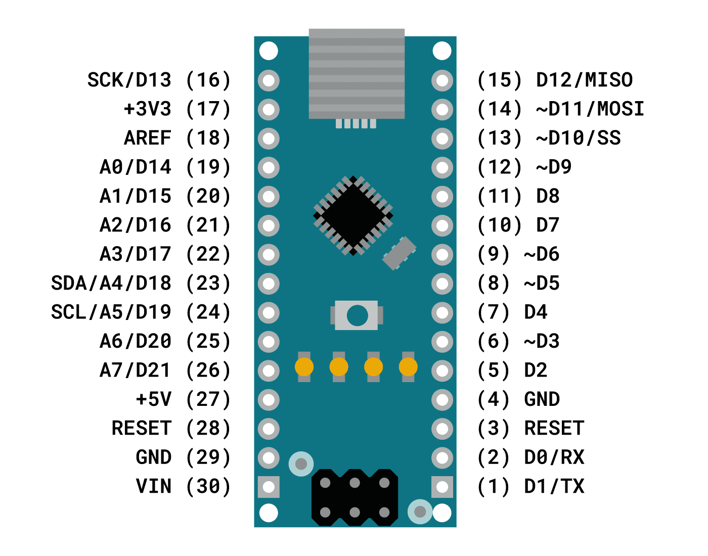
 |  | MODE |  |  |  | PROFILE
 |  | L | R |  |  | L | R
 |  | GND | 5v | groen | blauw | 5v | GND

LEFT TURN |  |  | SPEED DOWN |  | SPEED UP |  |  | RIGHT TURN
L | R |  | L | R | L | R |  | L | R
GND | 5v |  | GND | 5v | 5v | GND |  | 5v | GND
 | groen |  |  | blauw | geel |  |  | geel

